出租
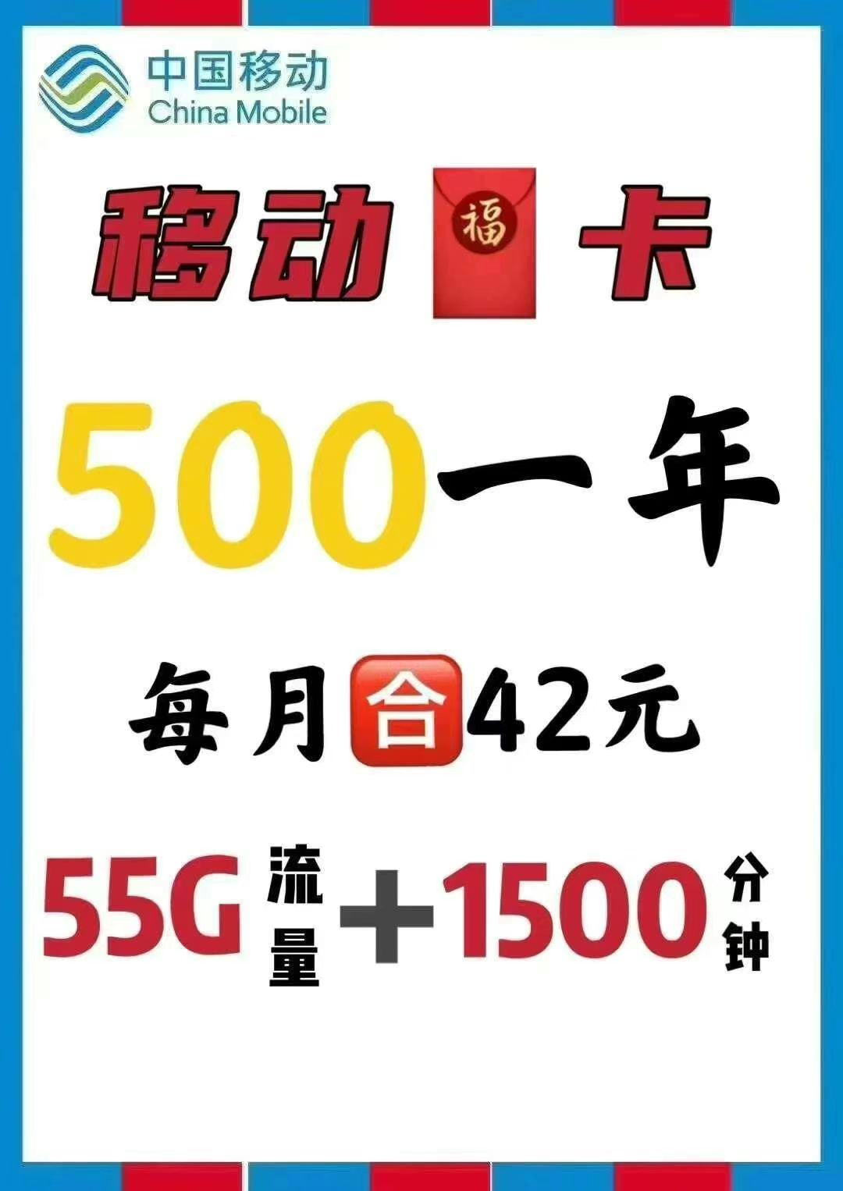

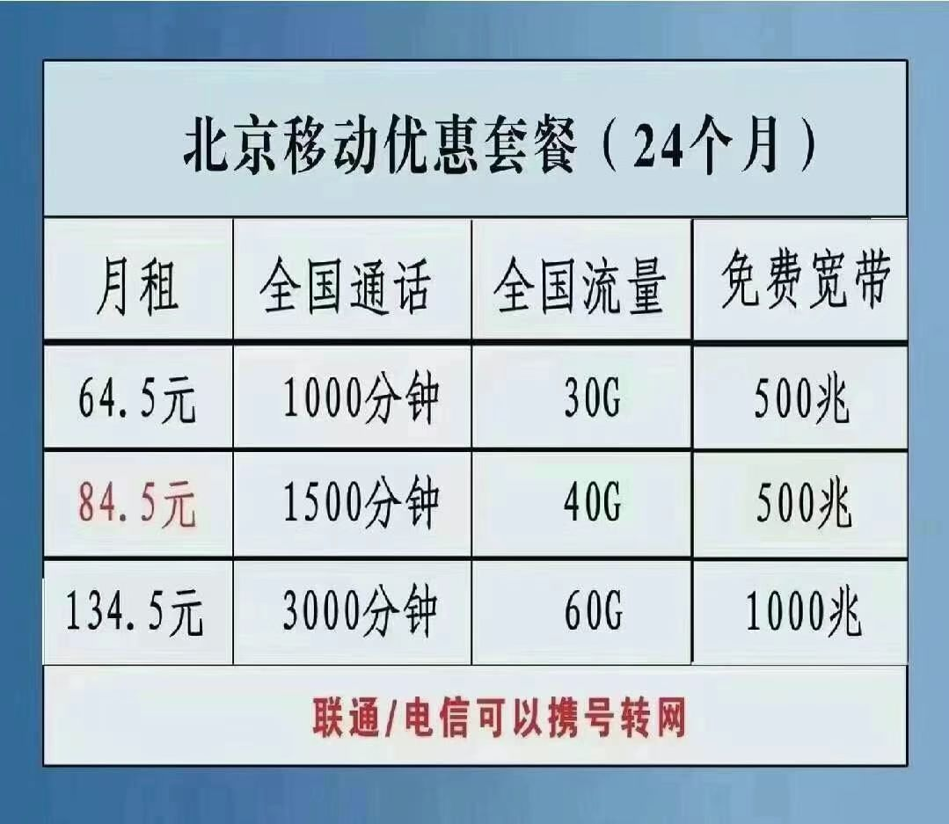
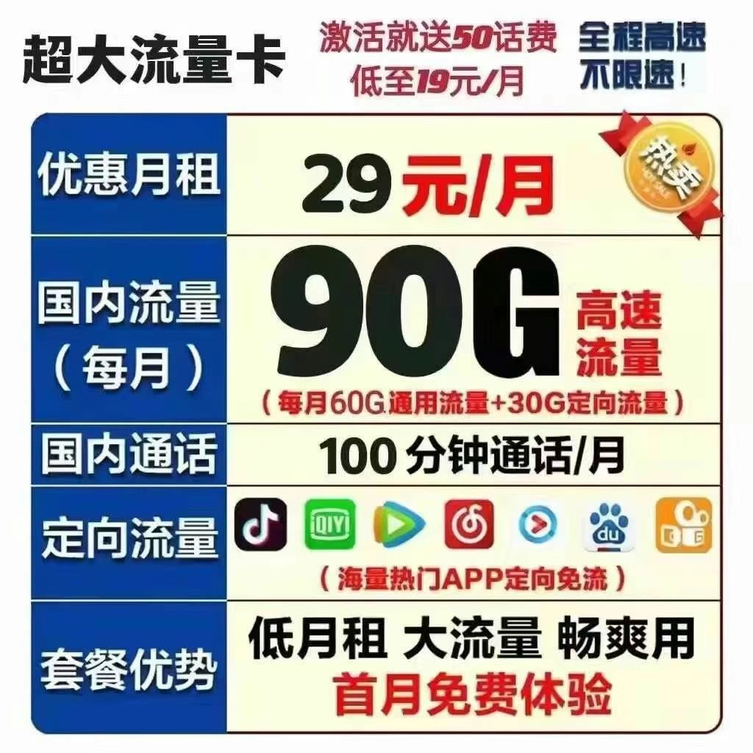
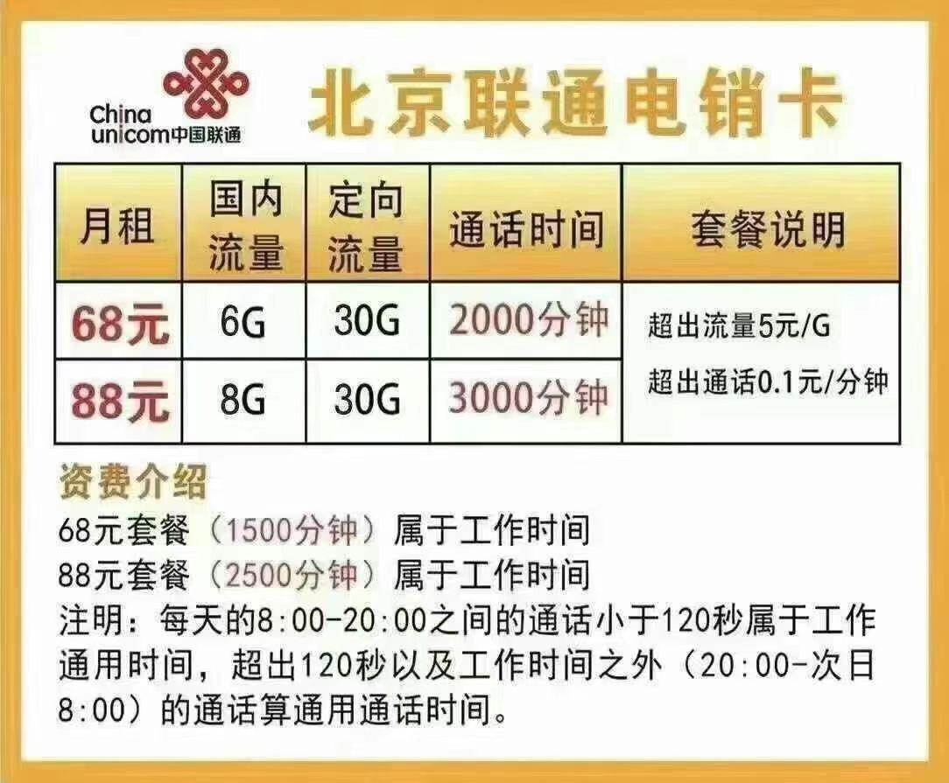
整租／合租 | 区域 | 小区 | 居室 | 步梯／电梯 | 楼层 | 价位 | 联系方式 | 备注 | 房东／转租／招室友 | 登记日期
如有人调动表格，直接删除，取消权限，按规则填写 | 每天晚上开放，租出去的记得及时删除信息 | 每周一晚九点限时开放编辑权限 |  |  |  | 2100
注意规则
注意规则
往最下面登记
合租 | 海淀西二旗 | 永靓家园 | 三居 | 电梯 | 4层 | 2700 | 15918610408 | 11月入住，无中介费，有720一年管理费，至少租四个月 | 转租
合租 | 海淀区五棵松 | 永定路85号院 | 两室一厨一卫 | 步梯 | 2层 | 3500 | 18813181517 | 随时入住，押一付三 | 房东
转租 | 朝阳大悦城 | 姚家园东里7号院 | 两居室 | 电梯 | 五楼 | 2600 | VX典故13846211995 | 出租正南次卧，押一付三，无任何费用，入住后只交电费和燃气费
整租 | 朝阳 郎辛庄 | 扬州水乡别墅 | 独立一室一卫 | 一楼 | 带院子 | 3000 | 微：1104669194 | 随时入住，押一付一，无中介费，设施齐全（全新）离地铁50米
合租 | 磁器口附近 | 新景家园东区 | 四居主卧 | 电梯 | 10楼 | 3500 | 15032291118 | 随时入住 押一付三 没有中介费 | 转租
整租 | 朝阳惠新西街南口 | 小关北里 | 一室一厅一卫一阳台 | 步梯 | 半地下 | 5800 | 15611308310 | 民水民电，一年起租 | 房东
整租 | 东城区永定门外 | 西革新里108号院 | 两室一厅一卫（75平） | 步梯 | 半地下 | 4000（整租） | 微:A506175413 | 随时入住，押一付三，无中介费，免物业取暖费，租一年 | 房东
整租 | 右安门外 | 玉林里小区 | 三室一厅一卫 | 步梯 | 6层 | 5800 | 微信：54805530 | 婚房装修标准精装修，房东直租，可拎包入住 | 房东
整租 | 昌平区 | 温泉花园 | 两室一厅 | 步梯 | 5层 | 3500 | 已租 | 一年起租，随时入住，押一付三，无中介费 | 房东
合租 | 望京 | 望京西园三区 | 三室一厅二卫 | 电梯 | 14层 | 4200可谈 | 13550066051 | 押一付三，随时入住，无中介费，续租也无需中介费，双向采光不临街，室友干净不吵闹 | 转租
合租 | 四惠东地铁 | 通惠家园惠生园 | 三室一厅两卫次卧（没有隔断） | 电梯 | 4 | 2700 | 18911303613 | 押一付三，到2022年6月30日，主卧独卫一对情侣，另外主卧一对情侣 | 个人转租
合租 | 天通苑一区 | 天通苑一区 | 次卧有阳台 | 电梯 |  | 1550 | 18844123254 | 押一付三，可商量，安静 | 转租
合租 | 昌平天通苑站 | 天通苑东一区 | 四室次卧有阳台 | 电梯 | 17层 | 2100 | 15910605212 | 押一付二，房东直租，无中介费，精装修 | 转租
转租 | 大兴西红门 | 天恒世界集 | 两室一厅 | 电梯 | 12楼 | 5775 | 1031287204 | 整租，无中介费，压一付一 | 转租
合租 | 昌平北七家镇 | tbd云集中心 | 两室一厅 | 电梯 | 17层 | 2000 | 17600101307 | 短租5个月 | 转租
整租 | 大望路 | SOHO现代城 | 两室两卫一厅 120平 | 电梯 | 11 | 4500（原价5200） | 18210205419 | 出租次卧，拥有自己的卫生间，无中介费，暖气费，可长租，看房方便 | 招室友
整租 | 朝阳区四惠 | 首创爱这城一期 | 两室一厅 | 电梯 | 13层 | 9500 | 13910716533 | 一家人，租期一年。精装修万科物业 | 房东
合租 | 朝阳百子湾 | 石门新居 | 三室一厅 | 电梯 | 一层 | 3000 | 15821825746 | 民水民电长租，随时入住，押一付三，无中介费用 | 房东
整租 | 芍药居 | 芍药居乐乎公寓 | 开间 | 电梯 | 4楼 | 3800 | yhy709dd | 整租 无中介费无暖气费 价格可优惠 | 转租
合作 | 朝阳芍药居 | 芍药居二号院 | 三室一卫一厨 南卧带阳台 | 步梯 | 3层 | 3100 | 15513691392 | 随时入住，押一付三，无中介费，4月到期可续租 | 转租
合租 | 海淀白石桥南 | 三里河路5号院1 | 2 | 步梯 | 1楼 | 3100 | 13370523962 | 随时入住看房，无中介费，压一付3
合租 | 海淀六道口 | 清枫华景园 | 三居室独卫主卧 | 电梯 | 2层 | 4500 | 已租 | 租期灵活，价格可刀 | 房东
整租 | 西城区木樨地 | 汽北小区部委楼 | 两室一厅改大一室一厅（85平 | 电梯 | 6楼 | 8990 | 微：42093554 | 12月19日入住，送免费宽带，可长租，看房方便，无中介费，低于同区域市场价 | 转租
合租 | 大兴区亦庄 | 南海家园五里主卧 | 两室两厅一厨两卫(干湿分离) | 电梯 | 11层 | 2100 | 微信：hruhruhru | 押一付三，无中介，随时入住，仅限无宠物一人(女优先) | 转租
合租 | 回龙观霍营 | 龙跃苑东五区 | 三室两卫一厨， | 步梯 | 4层 | 2700 | 18600497254 | 随时入住，押一付三，无中介费 | 转租
整租 | 顺义石门 | 龙泉苑小区 | 两室次卧 | 电梯 | 9层 | 1900 | 15648251884 | 民水民电，一年起租，女生，爱干净 | 招室友
合租 | 昌平平西府回龙观 | 龙锦苑4区 | 主卧带阳台(3改4带客厅) | 步梯 | 4层 | 2450可小刀 | 18810384569 | 押一付三，还有半年租期，目前5个人，有一个很少出没 | 转租
整租/分租 | 丰台石榴庄 | 蓝天小区 | 五室二厅二卫 | 电梯 | 7/16层 | 面、议 | 13120302192同微 | 业主直租，160平，近地铁， | 房东，整租分租都可
出租 | 朝阳小红门 | 空军大院 | 三室两厅一厨一卫 | 电梯 | 10楼 | 2700 | 13363747506 | 随时看房，押一付三，拎包入住，
整租 | 四惠东 | 康家园 | 两室一厅一卫一厨 | 电梯 | 18楼 | 2500-3000 | 18519747073 | 到明年三月，随时入住，没其他费用。有散养宠物 | 找室友
转租 | 海淀区双榆树 | 双榆树南里2区 | 三室一厅一厨一卫 | 步梯 | 1/6层 | 3200 | 违反规定 | 12月25号左右都行~ 可短租可长租，合同到期时间2022.06.23，到期后可跟二房东续签，租金以新的合同为准（当前参考价3200） | 转租 | 2021-12-10
合租 | 13号线8号线 | 金隅翡丽铂爵郡 | 四室一厅两卫一厨 | 电梯 | 3层 | 2100 | 15176166370 | 押一付三，无中介，随时入住 | 房东
整租 | 石景山区苹果园 | 金顶街四区 | 两室一厅一厨一卫(次卧) | 电梯 | 8楼 | 2100 | 18766521705 | 随时入住，无中介费(仅接受一人入住)，不抽烟爱干净 | 找室友
合租 | 丰台区大红门(南) | 建欣苑五里带阳台独卫主卧 | 三室一厅一厨两卫 | 步梯 | 4层 | 3100 | 已租 | 已租 | 转租
转租 | 五道口六道口 | 建清园小区 | 主卧朝东 | 步梯 | 三楼 | 2800 | 18322456702 | 随时看房入住 | 转租
合租 | 朝阳立水桥 | 佳运园二区 | 两室一厅一厨一卫 | 步梯 | 6层 | 3000 | 15171495808 | 押一付三，无中介费，随时入住，仅限女生 | 转租
转租 | 朝阳望京 | 慧谷时空 | 五室一厅两卫 | 电梯 | 1 | 2100 | 15839918567微 | 押一付三，无中介费，有地暖，大厨房，卫生间，可做饭 | 个人转租
整租 | 通州土桥 | 自由筑三期 | 两室一厅两卫 | 电梯 | 4层 | 3700 | 违反规定 | 押一付一，无中介费 地暖 厨房 两个卫生间 随时入住 | 个人转租 | 12月16
合租 | 大兴区旧宫镇 | 红星楼小区 | 三室一厅一卫，有厨房 | 步梯 | 6层 | 1650 | 18265861198 | 单间出租押一付三，6月到期，无中介免物业费和暖气费 | 转租
合租 | 回龙观东大街 | 和谐家园二区 | 四室一厅二卫 | 步梯 | 1层 | 2300 | 13717604050 | 押一付三，随时入住，无中介费，无其他任何额外费用 | 转租
整租 | 北七家镇 | 冠雅苑 | 三室一厅 | 步梯 | 6层/3层 | 1500 | 13261266693 | 押一付三，随时入住，无中介费 | 找室友
合租 | 宋家庄 | 高档小区榴景秀苑27号楼 | 三室一厅一厨一卫（次卧） | 电梯 | 14楼 | 2500 | 16622060395 | 随时入住看房，无中介费，押一付三 | 转租
合租 | 常营 | 富力阳光美园 | 次卧（三室一厅一卫） | 电梯 | 12层 | 2500 | 电话/微信：15801382380 | 三居室，押一付三，721以后可入住，无中介，期待高质量室友，限女生，不能养宠物哦~ | 转租
整租 | 丰台区宋家庄 | 分中公寓 | 一室一厅一卫 | 步梯 | 4层 | 3800 | 15536821667 | 押一付一无中介费直签 | 转租
合租 | 望京 | 方舟苑 | 三室一厅 | 电梯 | 20层/22层 | 2800可商量 | 17864201022 | 押一付三，无中介费，随时入住 | 转租
合租 | 朝阳区西大望路 | 东方雅苑小区 | 三室一厅 | 电梯 | 1层 | 2700-2800 | 18801053254 | 押一付三，无中介，随时入住 | 转租
合租 | 海淀苏州街 | 稻香园南社区（八一中学家属院） | 四室两厅两卫一厨 | 步梯 | 6/6楼 | 4600和5000 | 15042547480 | 两个房间出租，押一付三，无中介服务费用，可养宠物，都可商量 | 房东
整租 | 牡丹园 | 北影小区 | 一室一厅一卫一阳台 | 电梯 | 二层 | 6000 可谈 | 15650761603 | 短租2-4个月 | 转租
合租 | 朝阳传媒大学 | 北花园小区 | 次卧（三室一厨一卫） | 电梯 | 23层 | 2050加转租服务费 | 15657857003 | 朝北，转租服务费可谈，押一付三 | 转租
整租 | 海淀温泉镇 | 白家疃小区 | 两室一厅两卫一厨 | 步梯 | 4楼 | 4200 | 微信:13856037040 | 整租，无中介费，押一付三 | 转租
整租 | 朝阳双井 | 百环家园 | 二室一厅 | 电梯 | 11层 | 8800可谈 | 13718523313 | 三个月起租，押一付三
整租 | 朝阳十里堡 |  | 三室+库房 | 电梯 | 10 | 9000 | 17777872629 |  | 招室友
合租 | 8号线平西府 | 公园悦府三期 | 四室二卫 | 电梯 | 23层 | 3200 | 18339377309 | 房东直租，精装修，南向卧室，押一付一，随时入住 | 转租
合租 | 1号线通州北苑 | 广通小区 | 三室（出租18平南卧室） | 电梯 | 1 | 2300 | 15647858859 | 转租 无中介费 押一付三 | 转租

合租 | 大兴新宫 |  | 二室一厅 | 电梯 | 10楼 | 2600 | 15332934604 | 限女生室友，随时入住，家具齐全 | 找室友

合租 | 通州北苑 | 杨庄小区 | 两室一厅 | 步梯 | 4 | 1600 | 微信：17070573452 | 押一付三，无中介费，出租次卧
合租 | 霍营地铁站 | 龙跃苑东五区 | 三居两卫 | 步梯 | 4 | 2800 | 已租 | 押一付三，无中介费，出租一个次卧，配套齐全，无隔断，带个大客厅 | 转租
合租 | 丰台区刘家窑 | 同仁园三号院 | 隔间 | 电梯 | 23 | 900 | V: Hdh18339860765 | 押一付三，面积9平米，窗户朝室内 | 转租
出租 | 16号线屯佃/西北旺 | 紫郡兰园 | 三 | 电梯 | 4 | 6000 | v:emma1270789119 | 整租标价不配家具，合租配齐：主卧2900次卧2100小卧室1800 | 房东
出租 | 西小口地铁附近 | 文晟家园 | 一居室整租 | 电梯 | 5 | 6500 | 15201344807 | 整租，新装修第一次出租 | 房东
合租 | 15号线顺义石门 | 牡丹苑 | 三居出租次卧 | 步梯 | 5 | 1850 | v:jslmax76
整租 | 芍药居 | 芍药居乐乎公寓 | 开间 | 电梯 | 4 | 3800(可优惠 | 微信yhy709dd | 急转租，早住优惠多多，外窗 | 转租
整租 | 青塔 五棵松 大成路 | 青塔东里 | 两室一厅 | 电梯 | 1 | 5500 | 17710130304 | 直租无中介费 可长租 | 房东
合租 | 通州区土桥 | 华远明悦园 | 四居出租主卧 | 电梯 | 21 | 1600/月 | 微信:18123963288 | 急转租 无中介费 押一付三 13平 | 转租
合租 | 5号线天通苑 | 天通苑北三区 | 带阳台的卧室（15平） | 步梯 | 3层 | 1999/月 | 微信：15175675078 | 房东直租 可月付 免网费！ | 房东
合租 | 海淀 西二旗软件园 | 万和嘉园一区 | 朝南带阳台的主卧（18平） | 电梯 | 10层 | 2660/月 | 微信：1019649510 | 急转租，可短租三个月，半年，一年均可以，同样户型已经2800，快手房补内 | 转租
合租 | 朝阳区阜通西大街 | 花家地西里1区 | 三室一卫的次卧 | 电梯 | 12层 | 2500/月 | 微信: wuhaopeng2012 | 急转租 无中介费 房子合同租期到2022年5月 之后可找中介续租 中介哥哥人很好 | 转租

整租 | 亦庄旧宫 | 德茂小区 | 一居 | 步梯 | 4 | 3200/月 | 17310049896同微信 | 12月21日可入住 | 房东
合租 | 八角游乐园老街西里 | 老街西里小区 | 三居室 | 步梯 | 3层 | 2200／2000 | 19930227741 | 客厅18平米，阳台一起用，浴室那些干湿分离，一起在自如上合租 | 招室友
合租 | 广渠门外大街32号 | 广渠门小区 | 3居室 | 电梯 | 7层 | 主卧4100，次卧2100 | 13681298621
合租 | 大钟寺/西土城 | 蓟门里小区 | 两室一厅一厨一卫 | 电梯 | 4层 | 次卧3500 | 17310708990 | 非中介、无服务费、价格可谈，近大钟寺地铁站，字节房补区 | 转租
整租 | 立水桥 | 明天第一城6号院 | 两室一厅一卫 | 电梯 | 19层 | 整租6800 | 已租 | 目前租给自如了 明年三月份到期 | 房东直租

合租 | 海淀区苏州街 | 海淀南路7号楼 | 两室一厅，出租朝南 | 步梯 | 2楼 | 3500 | 17816858313 | 4号线/10号线，苏州街/海淀黄庄 | 房东直租
合租 | 海淀8号线育新地铁 | 建材城西1里10号 | 两室一厅，出租朝北次卧 | 步梯 | 4楼 | 2500/月 | 17777821868，微信同 | 房子是我们从中介整租的，现在次卧招租； | 找室友
合租 | 地铁四号线天宫院 | 保利春天里13号楼 | 四室两卫 | 电梯 |  | 1800 | 18640275450，微信 | 长租，到22年九月，主卧，家具齐全 | 转租
合租 | 昌平回龙观东大街 | 和谐家园二区4号 | 四居一厅二卫，次卧出租12平 | 步梯 | 1楼 | 2300 | 13717604050，同微信 | 租期到22年8月中旬，可赠送宽带，步行到地铁5分钟，无其他任何费用，签约正规合同 | 个人转租
合租 | 朝阳北沙滩 | 二里庄小区45号楼 | 三居室，北次卧 | 电梯需要办电梯卡 | 6楼 | 2700 | 18679229291.同微信 | 租期到22年4月，可续租 | 转租
合租 | 积水潭小西天北师大 | 文慧园路甲2号 | 三室一厅，出租小次卧 | 步梯 | 3楼 | 1650 | 已租 | 2022-09-14 | 转租
合租 | 昌平东关地铁站 | 怡园小区 | 三室一厅，出租次卧 | 电梯 | 4楼 | 1400，无中介 | 17301377653 | 平摊水费电费暖气费 | 房东
合租 | 海淀苏州街 | 稻香园南社区 | 四室两厅两卫一厨6楼复试 | 步梯 | 6楼 | 4600起（2个房间） | 微信15042547480 | 正常上班，作息规律的，集体供暖，无中介服务管理费，直租 | 房东
求租 | 10号线沿线 |  | 独卫 | 电梯 |  | 3400 | 18331690905 |  | 求租
合租 | 朝阳大望路/金台路 | 延静里中街小区 | 三室一厅，转租主卧 | 步梯 | 5楼 | 2900，无中介 | 15652392686 | 租期到2022年八月，月底可搬，签约正规合同 | 转租
合租 | 石景山八宝山 | 永乐西小区 | 三室一厅，转主卧 | 步梯 | 5楼 | 2500，无中介 | 18810834563 | 整租的，签到明年6月份 | 转租
合租 | 顺义花梨坎 | 满庭芳嘉园 | 三室一厅一卫，转大次卧 | 电梯 | 9楼 | 2600，730/年服务费 | 已租 | 朝南大落地窗 | 转租
合租 | 昌平区霍营 | 瑞旗家园 | 三室一厅，全部转租 | 电梯 | 21楼 | 7400整租，无其他费用 | 14768683402（微信同号） | 整租的，签到明年6月份，合适可以续签， | 转租
合租 | 朝阳广渠门 | 双花园南里 | 五室 | 电梯 | 15 | 2500 | wy51yhm微信 | 2021年1月初可入住 | 转租
合租 | 海淀区北安河 | 安河家园三里 | 三室一卫，转租主卧 | 电梯 | 6 | 2000.转租费400 | 17695505711 | 可短租半年，半年后可续租，押一付三，无其他费用 | 转租
整租 | 7号线 郎辛庄 | 郎辛庄 | 一室一厅一厨一卫 | 步梯 | 2楼 | 转租/2850 物业50 | 15010926692 | 精装修 阳面 押一付一 | 转租
合租 | 中关村地铁站附近 | 科源社区 | 两居室，转租主卧 | 步梯 | 3楼 | 4200 | 已租 | 租期到21年3月底，可续租 | 转租
整租 | 青年路 朝阳大悦城 | 小悦中心 | 一室一厅一卫loft | 电梯 | 12楼 | 6300/月 | zyczjw | 随时入住，租期到22年七月 | 转租
整租 | 朝阳区三里屯街道 | 太平庄南里 | 两室一厅 | 步梯 | 4 | 7500 | 已租 | 随时入住 | 房东
合租 | 海淀区北太平庄街道 | 学院南路32号院 | 4室 | 步梯 | 4楼 | 2800 | 17310777006 | 随时入住 | 转租
整租 | 9号线 丰台看丹桥 丰台科技园 | 南开西里小区 | 一室一厅 | 步梯 | 1楼 | 4100 | 18888607503 | 随时入住 | 转租，可与房东签约
 | 国家大剧院附近 | 羊毛胡同 | 一室 | 步梯 | 1l楼 | 2600 | shouge66 | 12月中下旬 | 转租
合租 | 中关村附近，昌平线附近 |  | 昌平主卧，中关村附近次卧 |  |  |  | 13601325452 | 12月初 | 求租
合租 | 朝阳区太阳宫芍药居地铁站10和13号线附近 | 芍药居北里 | 三室一厅，转租大次卧 | 电梯 | 22楼 | 3530+自如10%服务费 | 18606155277 | 租期剩余6个月，随时可以入住 | 转租
合租 | 海淀区16号线地铁口（地铁始发） | 北安河9里（就在地铁旁） | 三室一厅，转租次卧 | 电梯 | 1楼 | 2200 | 13121675272 | 租期剩余8-9个月，随时入住 | 转租
合租 | 5号线 天通苑北一区 | 天通苑 | 次卧 | 电梯 | 8 | 1600 | 17773152831 vx-like19971010 | 十二月初可入住 | 转租 和与房东签合同 原价
合租 | 13号线 龙泽地铁站 | 慧华苑 | 主卧 | 步梯 | 6楼 | 2200 | duoroulihua | 12月15号可以入住 | 转租
十二月 | 十二月 | 十二月 | 十二月 | 十二月 | 十二月 | 十二月 | 十二月 | 十二月 | 十二月 | 十二月
十二月 | 十二月 | 十二月 | 十二月 | 十二月 | 十二月 | 十二月 | 十二月 | 十二月 | 十二月 | 十二月
十二月 | 十二月 | 十二月 | 十二月 | 十二月 | 十二月 | 十二月 | 十二月 | 十二月 | 十二月 | 十二月
合租 | 13号线回龙观+8号线育新 | 龙博苑三区 | 复式里的一层 | 步梯 | 6层 | 1500（无中介费） | 已租 | 随时入住，合同到22年四月，可以房东签新的 | 转租 | 12.4
合租 | 海淀区皇后点南路，航天城附近 | 友谊嘉园一期 | 次卧 | 电梯 | 11层 | 2000（无中介费） | vx 19969627292 | 随时入住，租期到22年三月，可以续租 | 转租 | 12.5
合租 | 建国门附近 | 建国公寓 | 大主卧，室友女生 | 电梯 | 6层 | 3600（无中介 | jin2648127337 | 随时入住，租期2022年6月底，可以续租 | 转租 | 12.5
合租 | cbd核心区 | 阳光100 | 大平层中的次卧 | 电梯 | 31 层 | 10000左右 | 电话18592059756 | 12.15前后入住，一年起租，押二付六 | 求室友 | 12.5
合租 | 海淀区 八号线西小口地铁站 | 文晟家园 | 朝南主卧 | 电梯 | 10层/共21层 | 2800/月，可谈 | 18811799022，微信同号 | 随时入住，2022年5月到期，可续租 | 转租 | 2021-12-06
合租 | 海淀区西三旗永泰庄 | 清缘里 | 复式出租二层主次卧 | 电梯 | 12层 | 2800（无中介费） | 微信17611188221 | 随时入住，自住，装修干净整洁 | 房东 | 2021-12-06
合租 | 海淀区学清路圣熙八号逸成东苑 | 逸成东苑 | 大次卧 | 电梯 | 1层 | 3500（无中介费） | wx18832405330 | 随时入住，一屋可住两人，两屋合用客厅 | 转租 | 12.6
合租 | 望京 | 利泽西园 | 主卧带阳台 | 电梯 | 11层 | 3200（无中介费） | 微信1871963426 | 随时入住，一屋可住两人，两屋合用客厅 | 转租 | 2021-12-06
合租 | 海淀西北旺中关村壹号 | 友谊嘉园 | 正规主卧 | 电梯 | 14 | 2200/月 | 15726668630 | 随时入住，网费卫生费免交半年（个人） | 个人转租 | 2021-12-06
合租 | 朝阳望京 | 望京西园一区 | 客厅阳台 | 电梯 | 10 | 2300 | 已租 | 提前预约 | 房东 | 2021-12-06
合租 | 海淀农大南路 | 肖家河东区 | 正规主卧 | 电梯 | 8 | 3000（转租费1000） | 微信ly1005990445 | 随时入住，免电费网费，租约到7月到期可与中介续签 | 个人转租 | 2021-12-06
合租 | 朝阳望京 | 星源国际 | 正规次卧 | 电梯 | 23 | 3100 | 15209183323 | 随时入住，个人转租无中介费，租约到22年6月到期可续租，可与中介签约 | 个人转租 | 2021-12-06
合租 | 昌平区龙禧街道 | 云趣园一区 | 主卧独卫 | 步梯 | 5 | 2700转租 | 微信17660827540 | 12月12日可入住。个人转租无中介费，租期到22年2月21日。到期可与中介签约。 | 个人转租 | 2021-12-06
合租 | 顺义后沙峪（15号线） | 国门智慧城 | 次卧（带小书房） | 电梯 | 2层 | 2550 | 微信17648285192 | 1月4日可入住，随时看房，租期1月4日到3月4日，到期后可续租，网费已交到6月，全智能家电开间，押一付二 | 个人转租 | 2021-12-09
合租 | 朝阳区望京 | 南湖中园小区 | 主卧带阳台 | 步梯 | 2层 | 2800 | 微信18230262698 | 随时入住，个人转租无中介费，租约到22年10月到期可续租，可与中介签约 | 个人转租 | 2021-12-10
合租 | 朝阳区太阳宫（芍药居 | 新纪家园 | 正规次卧 | 电梯 | 10层 | 3100 | 微信15739531774 | 随时入住，个人转租无中介费，租约到22年8月4日，可与中介签约，可以短租 | 个人转租 | 2021-12-11
整租 | 西城区 | 洪茂沟小区 | 两居 | 步梯 | 5层 | 7200 | 微信18410700173 | 12月16号后都行~ 可短租可现在直接跟房东签 | 个人转租 | 2021-12-11
合租 | 东城区-东直门 | 东洋管胡同1号楼 | 三居 | 电梯 | 4层 | 4300 | 微信15503530332 | 转租搬离，无中介费。12月20日前入住前两月房租各减500 | 个人转租 | 2021-12-13
合租 | 回龙观 | 龙博苑二区 | 次卧（三居无厅无隔断） | 步梯 | 6层 | 2600 | 微信18801329501 | 转租，和其中一个室友签合同。仅限女生，室友全是女生。 |  | 12月13
合租 | 西城区 | 阜成门外大街小区 | 三居 主卧 | 步梯 | 3层 | 3400包水电 | 电话13683386436 | 随时入住，房间很大，20多平的主卧，无中介费。 | 个人转租 | 2021-12-13
合租 | 朝阳区 | 珠江帝景 | 三居 | 电梯 | 8层 | 3000 | 电话19116354083 | 房东直租，无其他任何费用，月租金3000 | 个人转租 | 2021-12-13
合租 | 丰台区马公庄 | 马公庄6号 | 两居室 | 楼梯 | 2层 | 2500 | 17867401098 | 整租出租次卧 限女生 地铁八号线海户屯木樨园十号石榴庄五号刘家窑 公交站点赵公口车站 无其他额外费用 | 个人整租 出租次卧 | 2021-12-13
合租 | 朝阳区管庄 | 远洋一方润园3号院 | 三居 | 电梯 | 14层 | 1900 | 18600655899 | 无取暖费 电费平摊 无中介费 | 个人转租 | 2021-12-13
合租 | 海淀橡树湾1期 |  | 两局室 | 电梯 | 5层 | 4700 | 18626762993 | 无中介，水电平摊，随时入住，入住给1千辛苦费，换工作了我着急搬 | 个人转租 | 12.13
转租 | 海淀区西三旗 | 北辰机械厂职工宿舍 | 大开间 | 步梯 | 5层 | 3100 | 18810868672 | 转租海淀区西三旗北辰机械厂职工宿舍大开间，面积约30平，有独立卫生间，家电齐全 | 个人转租 | 2021-12-13
整租 | 昌平北七家 | 柏林在线小区 | 3室2卫 | 步梯 | 2层 | 4800 | 17310703061 | 房东直租，随时入住，长租短租均可 | 房东直租 | 2021-12-13
整租 | 昌平回龙观 | 首开智慧社1号楼 | 大开间 | 电梯 | 10层 | 5300 | 18608169457 | 押一付三，3月14号到期，可续租 | 个人转租 | 12.13
合租 | 朝阳区东坝 | 朝新嘉园东里五区 | 阳隔 | 步梯 | 6层 | 1900 | 18518709205 |  |  | 12.13
合租 | 海淀苏州桥 | 北三环西路47号南院50号楼 | 2室一厅一卫 | 电梯 | 4层 | 3800 | 15765503017 | 个人转租，朝南次卧，22年4月1号到期，可续租，无中介费服务费，押一付一，隔壁一女生，限女生一人 | 个人转租 | 12.13
转租 | 通州梨园镇 | 阿尔法D区 | 主卧有阳台 | 电梯 | 8层 | 1900 | 13166388883 | 个人转租，朝南主卧，22年7月21到期，可续租，无中介费服务费，押一付三。 | 个人转租 | 12.13
合租 | 朝阳九龙山 | 九龙花园8号楼14层 |  | 电梯 | 14层 | 3700 | 18618341860 | 无中介费，水电平摊，房租可谈，目前只有小卧室有人，拎包入住 | 个人转租 | 12.13
合租 | 朝阳管庄 | 远洋一方林语苑 | 4居主卧 | 电梯 | 一楼 | 2350 | 15233556123 | 无中介费房租可谈 | 不详 | 12.13
整租 | 朝阳区惠新西街北口亚运村 | 惠安轩 | 开间 | 电梯 | 10层 | 4800 | 15718880692 | 从中介租的，找转租，无中介费，转租费2400，取暖费每月500左右，独立卫浴可做饭，民水民电，随时入住，近期入住可分摊转租费 | 个人转租 | 12.13
合租 | 朝阳区三间房 | 水岸双桥 | 次卧 | 电梯 | 13层 | 1800 | 18279382712 | 无中介费，可以押一付一，我租到22年8月20日，可以重新签约 | 个人转租 | 12.13

整租 | 海淀区西埠头 | 村口 | 自建房 | 二楼 | 二层 | 1700 | stella__c | 押一付一无中介，取暖一月400，每月物业费水费网费一共150,暖气费我目前都交了，可以商量着来，看您出多少 | 个人转租 | 12.13
合租 | 望京来广营 | 东洲家园 | 次卧 | 电梯 | 20 | 2000 | 微信 Harlay1999 | 豪华装修房东直租首租，无中介费不扣押金 | 房东直租 | 12.13
合租 | 朝阳区十里堡 | 八里庄北里1号院 | 次卧 | 步梯 | 4层 | 2800 | 微信Snike_bing | 个人转租，次卧超南和主卧一样大，无中介费，12月16可住，距离十里堡地铁100米 | 个人转租 | 12.13
合租 | 丰台区马家堡 | 玺萌鹏苑2号院 | 次卧 | 电梯 | 26层 | 2400 | 微信cjy1052377030 | 转租 南三环 无中介费 丰台区马家堡玺萌鹏苑小区 | 个人转租 | 12.13
; | 天通苑 | 天通西苑三区 | 主卧 | 电梯 | 26层 | 3000 | 微信15100632492 | 转租，主卧带独卫，将近32平，公交地铁购物都很方便 | 个人转租 | 12.13
合租 | 朝阳大悦城 | 甘露家园 | 次卧 | 二楼 | 二层 | 3200 | 微信Doudoufeiiii | 精装修业主直租，原为自如公寓，无中介费，近朝阳大悦城附近生活便利，出门即有公交站。 | 房东直租 | 12.15
出租 | 石景山杨庄 | 杨庄小区 | 主卧，次卧 | 电梯 | 四层 | 2700/2200 | 电话17600515625 | 个人出租，水电费平摊，无其他杂费，可押一付一 | 个人出租 | 12.17
整租 | 通州梨园 | 花涧溪 | 主卧，次卧 | 步梯 | 四层 | 4200 | 微信13810603919 | 房东直租大两居，家电家具齐全，含取暖费和物业费 | 房东直租 | 12.17

合租 | 通州梨园 | 园景西区 | 三室一厅 | 电梯 | 5层 | 月租1600元 | 13641296651 | 押一付三，无中介费，元旦之后入住。限女生，无不良嗜好、不养宠物、爱干净的女生。 | 招室友 | 2021-12-18
合租 | 朝阳孙河 15号线 | 康营家园 | 主卧朝南 | 电梯 | 3层 | 2000 | 微18166881042 | 房租每月2000元（有网络）押一付三，无中介费。到明年8月份 | 个人转租 | 12.19
整租 | 通州梨园 | 映翠居 | 两室一厅 | 步梯 | 5层 | 3800 | 微15313711320 | 长租 | 房东 | 12.20日
合租 | 朝阳潘家园 | 华威北里 | 三室一厅-主卧带阳台出租 | 步梯 | 6层 | 2500 | 13366319537 | 2月份，限女生，主卧，房租可小刀，三居三人，稳定可长住 | 个人招租 | 12.20日
合租 | 朝阳区望京 | 望京西园四区 | 五户两卫，朝北次卧 | 电梯 | 18层 | 2600 | 微信13206428987 | 12.25可入住，短租到2022.4.28，4个月。无中介费，无其他额外费用。家里平时常住人口不多，比较安静 | 转租 | 2021-12-20
整租 | 西城西直门动物园北京交大 | 钢研社区 | 两室一厅 | 电梯 | 一层 | 3000-80000 | 微信18311106301 | 1月底到2月份入住，一次性不可长租 | 转租 | 2021-12-20
合租 | 亦庄线小红门 | 鸿博家园二期C区 | 两室一厅，朝南飘窗主卧 | 电梯 | 12层 | 2400 | 微信18611963994 | 可以随时看房，随时入住，可长租 | 个人招租 | 2021-12-20
合租 | 朝阳酒仙桥 | 701家属院 | 两室一厅 | 步梯 | 4 | 3300 | 15001310522 | 一个人，不能抽烟 | 个人招租 | 2021-12-20
合租 | 海淀五道口 | 八嘉家园 | 三室两厅，朝南次卧 | 电梯 | 9层 | 4500 | 微信：SunPengPeng | 随时看房随时入住，可短租9个月 | 转租 | 2021-12-20
合租 | 房山线稻田地铁站 | 稻田回迁楼北区 | 朝南卧室 | 电梯 | 12层 | 1450 | 微信：w644351203 | 约时间看房，随时入住。离地铁站近的楼，出门到地铁站用不了5分钟，楼下就是水果店。 | 转租 | 2021-12-20
整租 | 朝阳百子湾 | 后现代城A区 | 开间50.56平米 | 电梯 | 一层 | 6400 | 微信：15650783757 | 1月中旬可入住。长租++无中介费+2年房租不变 | 房东直租 | 2021-12-20
整租 | 海淀六道口 | 翰澜庭小区 | 开间45平米 | 电梯 | 15 | 6000 | 微信:m0205y3128 | 直接和房东签合同，无中介费，明年7月份到期，可以续租，离六道口地铁站5分钟 | 转租 | 2021-12-22
合租 | 海淀区西土城 | 西土城路8号院社区 | 一室一厅 | 电梯 | 12 | 3400 | 电话13011251767，微信yangzhuoch。 | 西土城路8号院正规一居室找舍友 | 个人招租 | 2021-12-24
合租 | 大兴区亦庄 | 南海家园三里 | 两室一厅一卫，朝南主卧 | 电梯 | 8 | 2000 | 18742059176微信同 | 12月25日可入住，房东直租送这几个月网费 | 转租 | 2021-12-25
合租 | 石景山区 | 苹果园三区 | 三室一厅 | 电梯 | 16层 | 700 | 13903478956微信同 | 12月27日可入住，离杨庄地铁站800米 | 个人转租 | 2021-12-27
合租 | 海淀车道沟，慈寿寺地铁附近 | 五福玲珑居 | 两室一厅一卫，朝南大主卧 带飘窗 23平 | 电梯 | 9 | 3200 | 15536970857 | 12月27日可入住，本人转租，无中介费和服务费 | 个人转租 | 2021-12-27
合租 | 海淀车道沟，慈寿寺地铁附近 | 五福玲珑居 | 一间房 | 电梯 | 14 | 2200 | 13964128797 | 2月左右都可以，直接跟房东签合同。原来自如精装修过，可以租到明年年底 | 转租 | 2021-12-27
合租 | 北沙滩地铁站 | 中国农机院 | 一间卧室，朝南卧室，15平左右 | 步梯 | 5 | 2900 | 电话：17710054002微信：alpsii | 12月26日可入住，离地铁站300米，无中介费，无转租费，合同明年3月26日到期 | 转租 | 2021-12-27
合租 | 六里桥 北京西站 | 华源一里 | 两室一厅 带飘窗主卧 干净明亮 | 电梯 | 18 | 3500 | vx：sl760045399 18782448140 | 房子为两室一厅， 附近有9号线，，距离北京西站一站押一付一 | 招租 | 2021-12-27
合租 | 13号线回龙观 | 龙博苑二区 | 3室1卫1厨（无隔断墙！） | 步梯 | 6 | 2600 | 18801329501 | 限女生。随时看房随时入住，除你之外还有2个女生。走路7分钟到地铁超方便。周边3个大型超市 | 转租 | 2021-12-27
合租 | 6号线黄渠站 | 荟康苑 | 两室两厅两卫一厨房露台 | 步梯 | 6 | 2900 | v：18310836081 | 随时看房入住，夏天露台可以烧烤啤酒 | 找室友 | 2021-12-27
合租 | 4号线人民大学站旁200米 | 双榆树西里 | 3室1卫0厨（正规次卧） | 电梯+1层步梯 | 16 | 3100 | 18813054534 | 周末和下班后 | 转租 | 2021-12-27
合租 | 16号线农大南路站 | 肖家河东区 | 正规主卧，独立卫浴，空间宽敞明亮干净 | 电梯 | 11 | 4000 | 17801050800 | 随时看房随时入住，合同到7月19到期，可与中介续租 | 转租 | 2021-12-27
合租/整租 | 海淀区知春路地铁站200米 | 碧兴园小区 | 次卧，干净明亮或可整租 | 电梯 | 1楼 | 4500 | 18976061919 | 随时可看房入住 | 房东直租 | 2021-12-27
合租 | 4号线大兴区清源路 | 清源西里 | 次卧，12平，整体2室1厅1卫 | 步梯 | 2楼 | 1800 | v: q1012848381 | 周末及下班后看房，随时入住。限一人 | 转租 | 2021-12-27
整租 | 1号线传媒大学/双桥 | 三间房南里七号院乐乎公寓 | 一居室 有独立卫生间 | 一层 | 1 | 2700 | 电话：18201120957 微信同步 | 1.6之后可入住，合同到2022.10.7，之后可续租，可住1-2人，周围有万达，离传媒大学和双桥地铁站都很近 | 转租 | 2021-12-27
合租 | 通州北关地铁站 | 东阁雅舍3号楼 | 108平三室一厅一卫中的带阳台一室18平米 | 电梯 | 11 | 1800 | 电话13691395715 | 1月4日后可入住，限2人以下，希望长租 | 房东直租 | 2021-12-27
合租/整租 | 海淀农大南路4号线安和桥 | 天秀花园安和园 | 主卧朝南和朝南次卧，主卧独卫阳台 | 步梯 | 5 | 4000 | 18519045537 | 1月份可看房入住，七月底到期，可与房东续签 | 招租 | 2021-12-27
整租 | 昌平区龙泽站 | 龙兴园北区19号楼 | 精装修 全新智能家电，2室2厅1卫1厨，共84平 | 步梯 | 5 | 6800 | 微信号：_13245678 | 随时可入住~工作日晚八点半后或周末可看房 | 房东直租 | 2021-12-30
合租 | 望京阜通站 | 望花路西里 | 次卧，12平米，整体两室一厅 | 电梯 | 20层 | 2800 | Joker_-4 | 1.17号可入住，每天晚上18-19可以看房，长租，无中介费 | 房东直租 | 2022-01-01
合租 | 6号线黄渠站 | 荟康苑 | 正规两居，南向主卧，12平 | 步梯 | 3 | 2650 | vx:13835178855 | 1.12后可入住，地铁走路10分钟。纯个人，长租限女，不接受情侣，预定从速可减房租。 | 找室友 | 2022-01-02
合租 | 8号线14号线永定门外站 | 百荣嘉园 | 三室一厅次卧 北向10平 | 电梯 | 4层 | 2200 | 手机+微信15011350668 | 随时可住 随时看房 | 找室友 | 2022-01-02
合租 | 望京14号线阜通站 | 望花路西里 | 带暗间，共5人，次卧，朝南，15平 | 电梯 | 15 | 2200 | 手机+微信15613343687 | 随时可住，随时看房 | 转租 | 2022-01-02
合租 | 八通线 通州北苑站 | 天时名苑 | 正规两居的主卧，18平，1.8米床，朝南落地窗，次卧已住一名女生 | 电梯 | 21 | 3300 | 15910847613，微信同号 | 随时可住，可短租，短租可小刀 | 房东直租 | 2022-01-02

合租
转租 | 房山线/10号线 首经贸站 | 万年花城2期 | 正规2居室 主卧出租（约14平米） | 电梯 | 17层 | 7000整租（次卧已经有人租 只需要负担主卧部分房租） | 15563861956 微信同号 | 1月22号后入住 长租 价格可商量 | 房东直租 | 2022-01-03

